Plan1
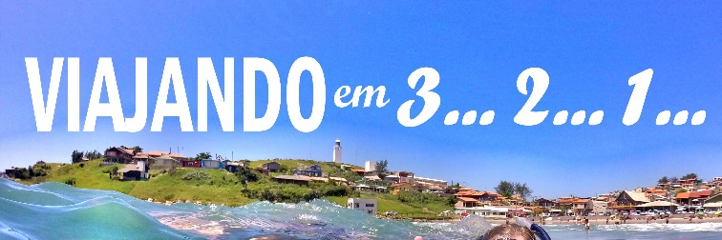
Descrição | Valor | Data | Observação
Hotel | R$ 140.00 | - | Hotel Eilat, reserva ok
Gasolina | R$ 140.00 | - | 500km ida e volta
Almoço | R$ 65.00 | Sábado
Janta | R$ 130.00 | Sábado
Transporte | R$ 25.00 | Sábado
Museu | R$ 10.00 | Sábado | Comprar ingresso | Total | R$ 510.00
 |  |  |  | nº pessoa | 2
 |  |  |  | Total por pessoa | R$ 255.00

